SCR-101_会員登録
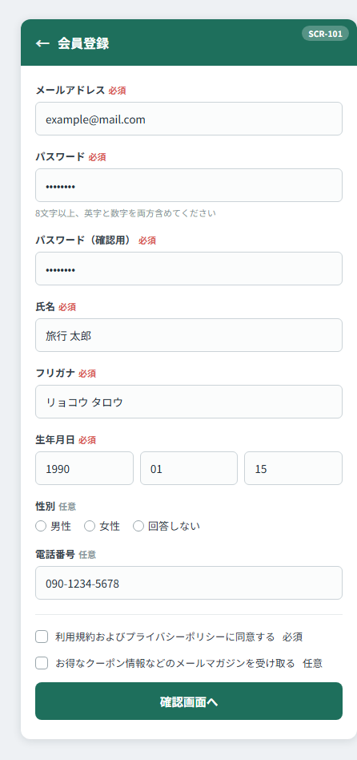
SCR-101 会員登録画面

SCR-102_確認
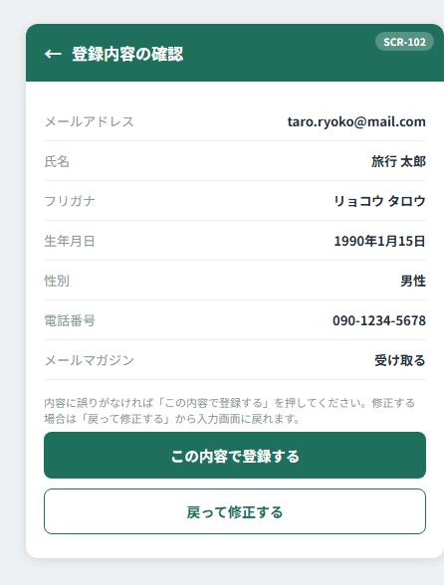
SCR-102 登録内容確認画面

SCR-103_完了
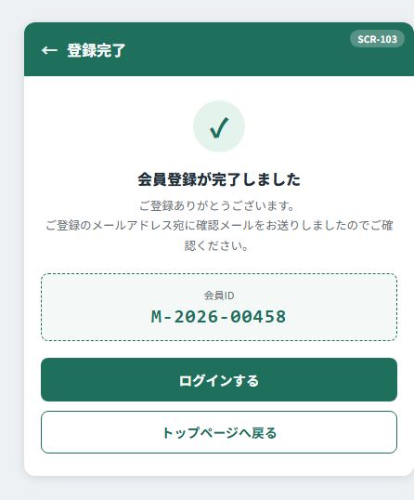
SCR-103 登録完了画面

SCR-104_エラー
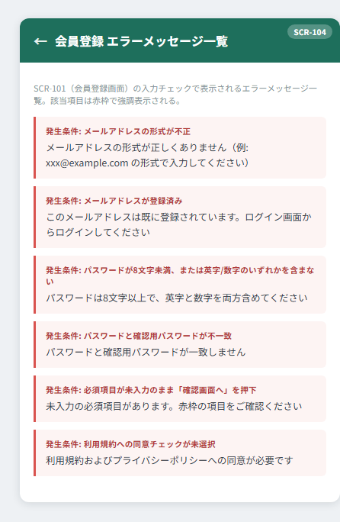
SCR-104 会員登録 エラーメッセージ一覧

